Sheet1
Scene No. | 0
Quest Title | 最大的港
Quest Log | 问丹尼尔否愿意一起去
Map No. | 7
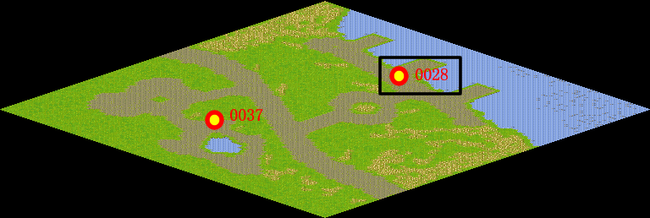
NPC No. | 28
Condition | lv>0
Dialog | 我最近要去一趟鹿特丹，那可是世界最大的港口。是西欧共同体货物集散中心之一，有“欧洲的门户”之称，同时也是国际航运枢纽和国际贸易中心。我需要人手，你帮我问问丹尼尔愿不愿意跟我一起去。
Select | 1：接受，2：不接受
Result | 1 : Scene 0001, 2 : 关闭对话框

ScriptFile | Qlog-0120-000.scr
 | Q0028-0120-000.scr

